Stock In
Stock In

 | SN | 新建时不显示 | Stock In Date

 | Item Code |  | Specification |  |  | 待定：-- 智能快速输入产品的方法： 1、输入产品编码，输入字符后，根据输入字符匹配出可选编码（类似输入法智能联想） 2、输入产品名称，输入部分字符后，根据输入字符匹配出可选产品，如果只有一个，就自动带出

 | Item Name | Tribul

 | Batch |  | Quantity | 230

 | Price_Purchase |  | Price_FOB_Ontario

 | Irradiation |  | TPC

 | Vendor |  |  |  | ..
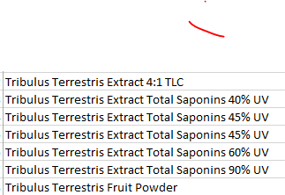
 | Warehouse |  | Position

 | Remark

 | 输入产品编码，自动带出产品名称，规格（不能修改，不用保存）
 | 选择供应商

 | 保存时，后台追加/更新库存表

